合并表
楚雄州2024年事业单位引进高层次急需紧缺人才岗位信息表
序号 | 招聘单位 | 工作岗位 | 招聘人数 | 招聘条件 | 薪酬待遇 | 考试考核方式 | 引进人才类型 | 报名方式 | 咨询电话 | 报名人数 | 是否正在接受报名 | 考试考核时间
1 | 楚雄州生态环境科学研究所 | 污染物溯源及新污染物防治 | 1 | 1.博士，40岁以下； 2.专业或研究方向：生态环境； 3..具有从事新污染物识别、监测与溯源技术、新污染物生态效应与风险评价技术、新污染物控制与风险干预技术以及新污染物人体暴露与健康效应等研究背景，具有污染物溯源及新污染物治理相关工作经历者优先。 |  | 面试 | 高层次人才 | 相关资料发送邮箱cxzstrsk@163.com或现场报名 | 0878-3020060 |  | 是
2 | 楚雄州生态环境科学研究所 | “双碳”及大气污染协同减排 | 1 | 1.博士，40岁以下； 2.专业或研究方向：生态环境； 3.具有碳达峰、碳中和相关领域研究背景，熟悉ArcGIS、MapGIS等专业软件，在碳排放调查核算、生态系统碳汇、碳监测管理与碳交易等方面有相关“双碳”研究经验；具有较好系统建模基础和能源、环境规划等工作经历者优先。 |  | 面试 | 高层次人才 | 相关资料发送邮箱cxzstrsk@163.com或现场报名 | 0878-3020060 |  | 是
3 | 楚雄州生态环境技术服务中心 | 环境影响技术评估 | 1 | 1.博士，40岁以下； 2.专业或研究方向：生态环境； 3.有环境影响技术评估或环境评价报告编制相关工作经历者优先。 |  | 面试 | 高层次人才 | 相关资料发送邮箱cxzstrsk@163.com或现场报名 | 0878-3020060 |  | 是
4 | 楚雄医药高等专科学校 | 专职教师 | 2 | 1.博士，40岁以下； 2.专业或研究方向：医学类、药学类、中药学类、心理学。 | 1.提供安家费。医药卫生类专业的，学校给予5万元（税前）的安家费，在5年内分期拨付，并可享受博士津贴（每月1000元）。 2.提供科研启动费5万元。 3.提供手提电脑一台。 | 试讲 | 高层次人才 | 通过学术桥网站（http://zpjob.acabridge.cn)报名 | 0878-3875536 |  | 是
5 | 楚雄医药高等专科学校 | 马克思主义学院专职教师 | 1 | 1.博士，40岁以下，中共党员； 2.专业或研究方向：马克思主义基本原理、马克思主义发展史、马克思主义中国化研究、马克思主义理论、思想政治教育、中国近现代史基本问题研究。 |  |  |  |  |  |  | 是
6 | 楚雄医药高等专科学校 | 公共部专职教师 | 1 | 1.博士，40岁以下； 2.专业或研究方向：英语语言文学。 |  |  |  |  |  |  | 是
7 | 云南现代职业技术学院 | 农学类教师 | 1 | 1.博士或具有专业技术正高级职称的硕士研究生学历学位人员。 2.博士40岁及以下；具有专业技术正高级职称的硕士研究生学历学位人员年龄放宽至50岁及以下； 3.专业或研究方向要求：作物学、园艺学、农业资源与环境、植物保护、畜牧学、兽医学、林学、农业、兽医。 | 依据签订的聘期合同每年提供学术活动专项经费3至5万元。 | 面试及业绩评价 | 高层次人才 | 相关资料发送邮箱ynxdzyjsxyzzrsc@126.com或现场报名 | 0878-3036197 |  | 是
8 | 云南现代职业技术学院 | 机械类教师 | 2 | 1.符合下列条件之一： （1）具有博士研究生学历人员； （2）具有专业技术高级职称的硕士研究生学历学位人员； （3）云南省“两个计划”入选者（不含党政人才项目）、享受国务院特殊津贴人员、中华技能大奖获得者、全国技术能手，以及相当于上述层次的地方级领军人才。 （4）省级有突出贡献的优秀专业技术人员、享受省政府特殊津贴人员，以及相当于上述层次的创新性人才。 2.年龄要求：40岁及以下；具有专业技术正高级职称的硕士研究生学历学位人员年龄放宽至50岁及以下； 3.专业或研究方向：机械工程、电气工程、机械一级学科下所有专业。 | 依据签订的聘期合同每年提供学术活动专项经费3至5万元。 | 面试及业绩评价 | 高层次人才 | 相关资料发送邮箱ynxdzyjsxyzzrsc@126.com或现场报名 | 0878-3036197 |  | 是
9 | 云南现代职业技术学院 | 电气类教师 | 2 | 1.符合下列条件之一： （1）具有博士研究生学历人员； （2）具有专业技术高级职称的硕士研究生学历学位人员； （3）云南省“两个计划”入选者（不含党政人才项目）、享受国务院特殊津贴人员、中华技能大奖获得者、全国技术能手，以及相当于上述层次的地方级领军人才。 （4）省级有突出贡献的优秀专业技术人员、享受省政府特殊津贴人员，以及相当于上述层次的创新性人才。 2.年龄要求：40岁及以下；具有专业技术正高级职称的硕士研究生学历学位人员年龄放宽至50岁及以下； 3.专业要求：电气工程一级学科下所有专业。 | 依据签订的聘期合同每年提供学术活动专项经费3至5万元。 | 面试及业绩评价 | 高层次人才 | 相关资料发送邮箱ynxdzyjsxyzzrsc@126.com或现场报名 | 0878-3036197 |  | 是
10 | 中共楚雄州委党校 | 教师岗位 | 1 | 1.45岁及以下，博士研究生学历、具有正高级讲师职称； 2.专业和研究方向：哲学、法学、经济学、历史学、管理学； |  | 面试 | 高层次人才 | 相关资料发送邮箱cxdxtx@163.com或现场报名 | 0878-8980178 |  | 是
11 | 楚雄州人民医院 | 临床医技岗位 | 10 | 医学临床及医技相关专业，博士研究生学历（40岁及以下，具有副高级职称放宽到45岁，正高级职称放宽到50岁以下） | 1.经济待遇。给予30万元及以上的住房补助，具体金额由党委会议根据引进人员情况“一事一议”方式决定。每月给予2000元的博士津贴，从办理入职手续后的下月起计发。 2.科研经费。医院安排一定科研启动资金，具体按医院科研经费管理规定执行。申报科研项目后，根据项目级别和影响，医院按照“一事一议”方式追加。 3.其他支持。医院在教学、科研、国内外学术交流活动中提供有利条件。 4.家属就业就学。配偶为非国家工作人员的，医院可结合配偶所学专业，参照合同制人员管理办法，安排相应工作。 | 面试 | 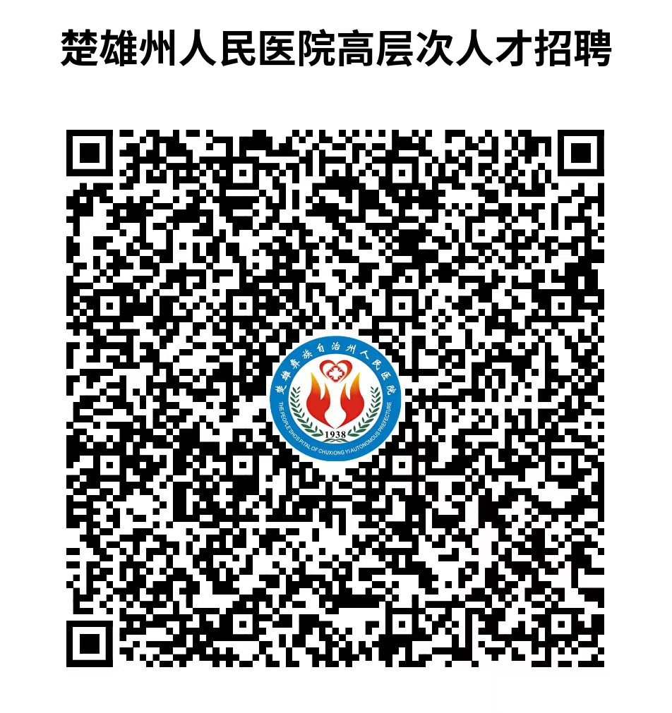 高层次人才 | 扫描公告中二维码进行报名 | 0878-3122031 |  | 是
12 | 楚雄州中医医院 | 临床岗位 | 3 | 医学临床及医技相关专业，博士研究生学历（40岁及以下，具有副高级职称放宽到45岁，正高级职称放宽到50岁以下），从事临床与科研工作，在专业领域具有较高的影响力。 | 1.具有正高级专业技术资格的博士研究生，给予安家补贴50万元，在职期间每月发放博士绩效2000元； 2.具有副高级专业技术资格的博士研究生，给予安家补贴40万元，在职期间每月发放博士绩效2000元； 3.博士研究生给予安家补贴30万元，在职期间每月发放博士绩效2000元。 | 考察 | 高层次人才 | 相关资料发送邮箱cxzzyyrsk@126.com | 0878-3123125 |  | 是
13 | 楚雄州精神病医院 | 临床医生 | 3 | 1.具有博士学位（年龄45岁及以下）； 2.持有执业医师资格证书。 | 1.具有正高级专业技术资格的博士研究生，给予安家补贴50万元，在职期间每月发放博士绩效2000元； 2.具有副高级专业技术资格的博士研究生，给予安家补贴40万元，在职期间每月发放博士绩效2000元； 3.博士研究生给予安家补贴30万元，在职期间每月发放博士绩效2000元。 | 考察 | 高层次人才 | 相关资料发送邮箱eyrsk2019@163.com | 0878-6169670 |  | 是
14 | 楚雄州妇幼保健院 | 妇产科临床岗位 | 1 | 1.具有博士学位（具有中级职称的年龄在40岁及以下，具有副高级职称可放宽到45岁以下）； 2.专业方向为妇产科学、生殖医学、妇科肿瘤等妇产科方向专业； 3.有三甲医疗单位轮转规培经验，取得执业医师资格证，有独立工作能力，有较强的科教研能力，在高危孕产妇救治方面经能力较强； 4.有申报、实施科研项目经验，有主持科研项目的经验；作为第一作者或通讯作者在SCI收录学术刊物上发表论文1篇，以第一作者或通讯作者在本学科核心期刊上发表论文不少于2篇。 | 1.提供单身公寓1套，已婚带家属的可申请两室一厅周转宿舍，服务期内免房租； 2.申报省级及以上科研项目立项的1:1配套科研经费。 | 面试 | 高层次人才 | 相关资料发送邮箱cxzfybjy@126.com）或现场报名 | 0878-3392847 |  | 是
15 | 楚雄州妇幼保健院 | 儿科临床岗位 | 1 | 1.具有博士学位（具有中级职称的年龄在40岁及以下，具有副高级职称可放宽到45岁以下）； 2.专业方向为儿科学、小儿外科、小儿内科等儿科方向专业； 3.有三甲医疗单位轮转规培经验，取得执业医师资格证，有独立工作能力，有较强的科教研能力，在高危儿救治方面经能力较强； 4.有申报、实施科研项目经验，有主持科研项目的经验；作为第一作者或通讯作者在SCI收录学术刊物上发表论文1篇，以第一作者或通讯作者在本学科核心期刊上发表论文不少于2篇。 | 1.提供单身公寓1套，已婚带家属的可申请两室一厅周转宿舍，服务期内免房租； 2.申报省级及以上科研项目立项的1:1配套科研经费。 | 面试 | 高层次人才 | 相关资料发送邮箱cxzfybjy@126.com）或现场报名 | 0878-3392847 |  | 是
16 | 楚雄州检验检测认证院 | 高原特色农产品资源开发与利用 | 2 | 1.博士，40岁以下； 2.专业或研究方向：食品科学与工程、营养与食品卫生学、生物与医药、生物医学工程、生物工程、 药学、中药学、经济学、管理学。 | 根据个人特长，编入与州检验检测认证院合作的中国农科院所开展的相关科研工作。 | 业绩评价+面试 | 高层次人才 | 相关资料发送邮箱jgdwbgs3015903@163.com | 0878-6011917 |  | 是
17 | 楚雄州检验检测认证院 | 建设工程质量检测 | 1 | 持有注册土木工程师（岩土）证书，40岁及以下，具有高级职称的放宽到45岁及以下。 |  | 业绩评价+面试 | 急需紧缺专业人才 | 相关资料发送邮箱jgdwbgs3015903@163.com | 0878-6011917 |  | 是
18 | 楚雄州检验检测认证院 | 建设工程质量检测 | 1 | 持有一级注册结构工程师证书，40岁及以下，具有高级职称的放宽到45岁及以下。 |  | 业绩评价+面试 | 急需紧缺专业人才 | 相关资料发送邮箱jgdwbgs3015903@163.com | 0878-6011917 |  | 是
19 | 楚雄州检验检测认证院 | 特种设备检验 | 2 | 持有电梯检验师证书，40岁及以下，具有高级职称的放宽到45岁及以下。 |  | 业绩评价+面试 | 急需紧缺专业人才 | 相关资料发送邮箱jgdwbgs3015903@163.com | 0878-6011917 |  | 是

